상품제안서
아이리버 스마트 에어써큘레이터 | 상품코드: S01641

 |  |  |  |  |  |  | 02-713-8555 | www.synergygift.co.kr
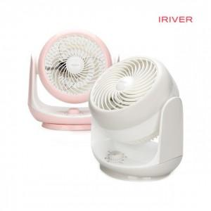

【상세/제작정보】 | <p> - 3단계 풍속 조절(편리한 다이얼 모드)</p><p>- 강력한 직진성 8~10M /&nbsp;60W 출력​</p><p>&nbsp;</p><p>- 자동 좌.우 회전&nbsp;</p><p>- 상하 각도 조절 기능 90도</p>

【인쇄/포장옵션】 | 레이저, 스티커 / 포장지포장

【공급단가】 | 수량 | 30~ | 100~ | 500~ | 1,000~ | 2,000~
*VAT별도 | 단가 | 24,300원 | 23,400원 | 22,500원 | 21,600원 | 21,060원

【상품 URL】 | https://www.synergygift.co.kr:443/src/goods_detail.php?gdno=19485

